Costos
 |  |  |  |  |  |  |  |  |  |  |  |  | 2023-05-30
Costos |  |  |  |  |  |  |  |  |  |  |  | UF | $38,172
Nombre del costo | Cantidad | Costo unitario | Costo año 1 | Costo año 2 (+4%) | Costo año 3 (+4%) | Costo año 4 (+4%) | Costo año 5 (+4%) | Costo año 6 (+4%) | Costo año 7 (+4%) |  |  | USD | $977.93
Servicos weB services Azure mensuales 51 USD Mensual | 1 | $49,874 | $598,488 | $622,428 | $647,325 | $673,218 | $700,146 | $728,152 | $757,278 | $787,569 | $819,072 |  | 4%
Azure SQL 11 USD Mensula | 1 | $10,757 | $129,084 | $134,247 | $139,617 | $145,202 | $151,010 | $157,050 | $163,332 | $169,866 | $176,660
SSL Anual 69 USD Anual | 1 | $49,874 | $49,874 | $51,869 | $53,944 | $56,101 | $58,346 | $60,679 | $63,107 | $65,631 | $68,256
Desarrollo |  |  | $18,608,850

Costo total |  | $110,505 | $19,386,296 | $808,544 | $840,886 | $874,521 | $909,502 | $945,882 | $983,717 | $1,023,066 | $1,063,989

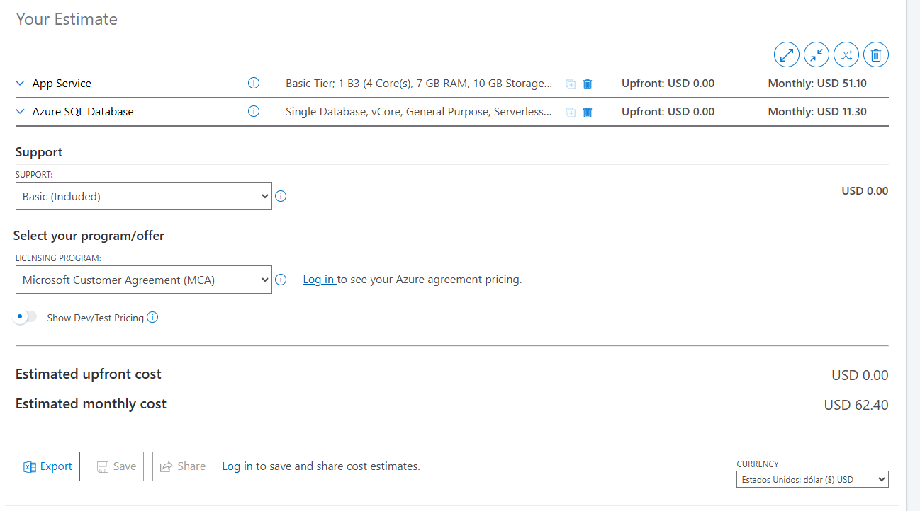
 |  |  |  |  |  |  |  |  |  |  |  |  | USD | CLP
 |  |  |  |  |  |  |  |  |  |  |  |  | 51 | $49,874
 |  |  |  |  |  |  |  |  |  |  |  |  | 11 | $10,757
 |  |  |  |  |  |  |  |  |  |  |  |  | 69 | $67,477

